Layout
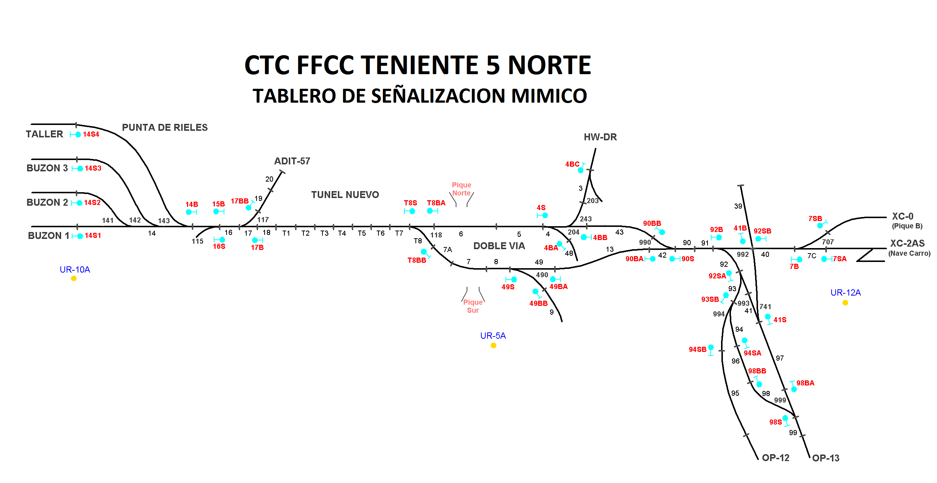

Secundino Duque (A)

Rodrigo Molina (H)
Juan Pablo Fernandez (A1)

MC115
MC490
LOCALIDAD 4/8
Manuel Hurtado (H)
MC117
MC118

